Лист1
Кросбраузерне тестування |  | Яндекс Версія 19.12.1.229 | Internet Explorer Версія 11.0.9600.19399
Summary | Спадний лист просвічує у низу сторінки коли прокручуєш у верх | Сайт невідкрився | Спадний лист взагалі не працює
Description | 1. Відкрити https://oxford-med.com.ua/ 2. Прогорнути головну сторінку до середини 3. Відкрити випадаючий список “Всі відгуки про клініку“ так щоб він зявився у низу 4. Прокрутити сайт трохи до гори

Expected result | Спадний лист цілісний і крізь нього нічого невидно
Actual Result | Через спадний лист видно слова сторінки
Environment | Google Chrome Версія 105.0.5195.127
Attachments | 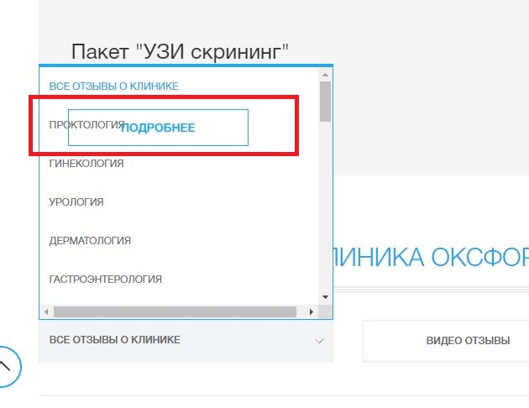

Summary | Фото поганої якості укаруселі на головній сторінці |  | Повторюється баг
Description | 1. Відкрити https://oxford-med.com.ua/ 2. Зверни увагу на 1 фото у каруселі 3. Зверни увагу на 2 та 3 фото у каруселі

Expected result | Фото гарної якості
Actual Result | На фото у каруселі видно пікселі воно поганої якості
Environment | Google Chrome Версія 105.0.5195.127
Attachments

Summary | Хелп форма не поміщаеться на екрані на головній сторінці коли її розвернути |  | Форма взагалі відсутня
Description | 1. Відкрити https://oxford-med.com.ua/ 2. Подивись у лівий нижній кут 3. Натисни на форму “Потрібна бопомога? Залиште повідомлення“ 4. Спробуй закрити форму у верхньому лівому куті форми

Expected result | Кнопку закрити видно гарно
Actual Result | Кнопку закрити видно погано черех те що форма підстрибує
Environment | Google Chrome Версія 105.0.5195.127
Attachments

Summary | Перекрівають футер кнопки допомоги |  | Відсутній цей баг
Description | 1. Відкрити https://oxford-med.com.ua/ 2. Прогорнути сайт до низу 3. Зверни увагу на хепл кнопкки

Expected result | Хелп кнопки зникають на футері
Actual Result | Хелп кнопки перекривають собою частину футера
Environment | Google Chrome Версія 105.0.5195.127
Attachments

Summary | Повідомлення англійською зявляються у особитому кабінеті |  | Баг повторюється
Description | 1. Відкрити https://oxford-med.com.ua/ 2. Натиснути позначку особистий кабінет 3. Не заповнюючи поля натиснути кнопку "Ввійти" 4. Зверни увагу на повідомлення

Expected result | Повідомлення зявляеться українською мовою бо сторінка перекладена українською
Actual Result | При обраній українській мові повідомлення про помилку зявляеться англійською
Environment | Google Chrome Версія 105.0.5195.127
Attachments

